134 病院病床数（人口10万人当たり）
134 病院病床数（人口10万人当たり）

 | 時点 2023(R5)年10月1日（毎年）
 | 単位 床 |  |  |  |  |  |  |  | 偏差値 |  | 37.7
順位 |  | 都道府県名 |  | 数 値 |  |  | 順位 | 都道府県名 |  | 数 値

 |  | 0 | 全 国 |  | 1,191.1 | 0.0 | 24 | 0 | 福 島 |  | 1,349.4
1 |  | 0 | 高 知 |  | 2,349.7 | 0.0 | 25 | 0 | 広 島 |  | 1,346.5
2 |  | 0 | 鹿児島 |  | 2,019.8 | 0.0 | 26 | 0 | 山 形 |  | 1,324.9
3 |  | 0 | 長 崎 |  | 1,984.5 | 0.0 | 27 | 0 | 山 梨 |  | 1,320.5
4 |  | 0 | 徳 島 |  | 1,903.2 | 0.0 | 28 | 0 | 沖 縄 |  | 1,271.1
5 |  | 0 | 熊 本 |  | 1,875.0 | 0.0 | 29 | 0 | 京 都 |  | 1,253.5
6 |  | 0 | 山 口 |  | 1,851.8 | 0.0 | 30 | 0 | 奈 良 |  | 1,226.5
7 |  | 0 | 大 分 |  | 1,772.8 | 0.0 | 31 | 0 | 群 馬 |  | 1,220.9
8 |  | 0 | 佐 賀 |  | 1,765.4 | 0.0 | 32 | 0 | 新 潟 |  | 1,208.7
9 |  | 0 | 北海道 |  | 1,765.3 | 0.0 | 33 | 0 | 兵 庫 |  | 1,185.3
10 |  | 0 | 宮 崎 |  | 1,709.7 | 0.0 | 34 | 0 | 大 阪 |  | 1,172.6
11 |  | 0 | 福 岡 |  | 1,593.1 | 0.0 | 35 | 0 | 長 野 |  | 1,129.4
12 |  | 0 | 愛 媛 |  | 1,562.7 | 0.0 | 36 | 0 | 三 重 |  | 1,105.2
13 |  | 0 | 秋 田 |  | 1,521.6 | 0.0 | 37 | 0 | 栃 木 |  | 1,104.1
14 |  | 0 | 香 川 |  | 1,508.0 | 0.0 | 38 | 0 | 宮 城 |  | 1,080.8
15 |  | 0 | 鳥 取 |  | 1,502.4 | 0.0 | 39 | 0 | 茨 城 |  | 1,074.0
16 |  | 0 | 島 根 |  | 1,490.2 | 0.0 | 40 | 0 | 静 岡 |  | 1,013.4
17 |  | 0 | 石 川 |  | 1,475.1 | 0.0 | 41 | 0 | 岐 阜 |  | 983.9
18 |  | 0 | 富 山 |  | 1,454.6 | 0.0 | 42 | 0 | 滋 賀 |  | 976.1
19 |  | 0 | 岡 山 |  | 1,444.0 | 0.0 | 43 | ◎ | 千 葉 |  | 957.2
20 |  | 0 | 和歌山 |  | 1,400.4 | 0.0 | 44 | 0 | 東 京 |  | 890.7
21 |  | 0 | 岩 手 |  | 1,362.9 | 0.0 | 45 | 0 | 愛 知 |  | 872.4
病院病床数 （人口10万人当たり）
北海道 | 1765.3
青 森 | 1357.2
岩 手 | 1362.9
宮 城 | 1080.8
秋 田 | 1521.6
山 形 | 1324.9
福 島 | 1349.4
茨 城 | 1074
栃 木 | 1104.1
群 馬 | 1220.9
埼 玉 | 858.6
千 葉 | 957.2
東 京 | 890.7
神奈川 | 792.7
新 潟 | 1208.7
富 山 | 1454.6
石 川 | 1475.1
福 井 | 1350.9
山 梨 | 1320.5
長 野 | 1129.4
岐 阜 | 983.9
静 岡 | 1013.4
愛 知 | 872.4
三 重 | 1105.2
滋 賀 | 976.1
京 都 | 1253.5
大 阪 | 1172.6
兵 庫 | 1185.3
奈 良 | 1226.5
和歌山 | 1400.4
鳥 取 | 1502.4
島 根 | 1490.2
岡 山 | 1444
広 島 | 1346.5
山 口 | 1851.8
徳 島 | 1903.2
香 川 | 1508
愛 媛 | 1562.7
高 知 | 2349.7
福 岡 | 1593.1
佐 賀 | 1765.4
長 崎 | 1984.5
熊 本 | 1875
大 分 | 1772.8
宮 崎 | 1709.7
鹿児島 | 2019.8
沖 縄 | 1271.1
22 |  | 0 | 青 森 |  | 1,357.2 | 0.0 | 46 | 0 | 埼 玉 |  | 858.6
23 |  | 0 | 福 井 |  | 1,350.9 | 0.0 | 47 | 0 | 神奈川 |  | 792.7

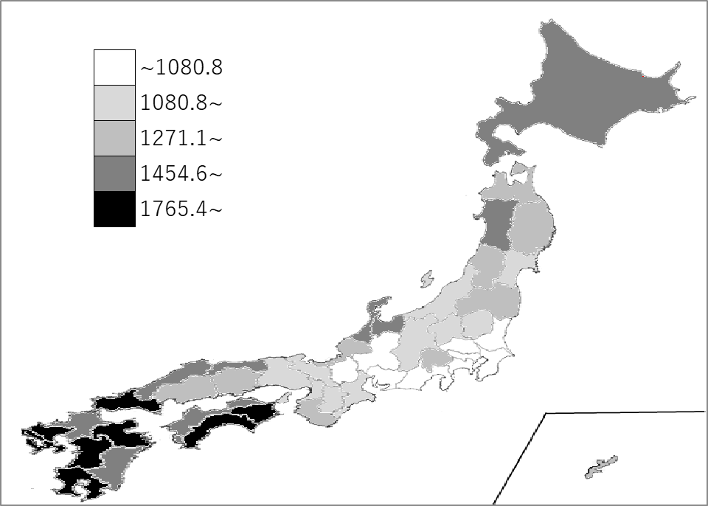
千葉県の推移
令和元年 | 947.6 | 43
令和2年 | 951.9 | 43
令和3年 | 952.3 | 43
令和4年 | 954.4 | 43
令和5年 | 957.2 | 43

《備 考》 ・資料出所 厚生労働省「医療施設調査」 ・参 考 千葉県の病院病床数は、59,894床で9位。全国は、1,481,183床。

